OCT-DIC 2025
Autoridad Portuaria Dominicana
(APORDOM)
Solicitudes Recibidas por la OAI Trimestre Octubre-Diciembre 2025

Medio de solicitud | Recibidas | Cambiadas a otra institución | Pendientes | Resueltas < 5 días | Resueltas > 5 días | Rechazadas < 5 días | Rechazadas > 5 días
Física | 0 | 0 | 0 | 0 | 0 | 0 | 0
PORTAL SAIP | 8 | 0 | 0 | 1 | 7 | 0 | 0
311 | 0 | 0 | 0 | 0 | 0 | 0 | 0
Otras | 0 | 0 | 0 | 0 | 0 | 0 | 0
Total | 0 | 0 | 0 | 8

 | Física | PORTAL SAIP | 311 | Otras | Total
Recibidas | 0 | 8 | 0 | 0 | 0
Cambiadas a otra institución | 0 | 0 | 0 | 0 | 0
Pendientes | 0 | 0 | 0 | 0 | 0
Resueltas < 5 días | 0 | 1 | 0 | 0 | 8
Resueltas > 5 días | 0 | 7 | 0 | 0
Rechazadas < 5 días | 0 | 0 | 0 | 0
Rechazadas > 5 días | 0 | 0 | 0 | 0

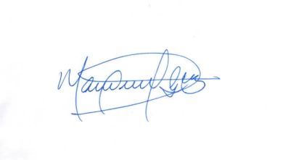

 | Lic. Manuel Guzmán

 | Responsable de Acceso a la Información.

